품목내역
작성자 | 학번 이름 (예: 31107 홍길동)
연번 | 내용(품명) | 선택해야 할 옵션 (해당되는 경우만) | 규격 | 수량 | 예상단가 | 합계 | G마켓 구입 링크
1 | 아두이노 나노 |  | 5개 | 5 | 12330 | 61650 | https://item.gmarket.co.kr/Item?goodscode=706538719&buyboxtype=ad | 링크 붙여넣기 방법( 1, 2번 후 Ctrl+V)
2 | 고정밀 미세먼지 센서 |  | 1개 | 1 | 23800 | 23800 | https://item.gmarket.co.kr/Item?goodscode=2004117514&buyboxtype=ad
3 | 벡셀 9V 건전지 5알 ( 배터리 충전지 |  | 2개 | 2 | 8000 | 16000 | https://item.gmarket.co.kr/Item?goodscode=2007943919&buyboxtype=ad
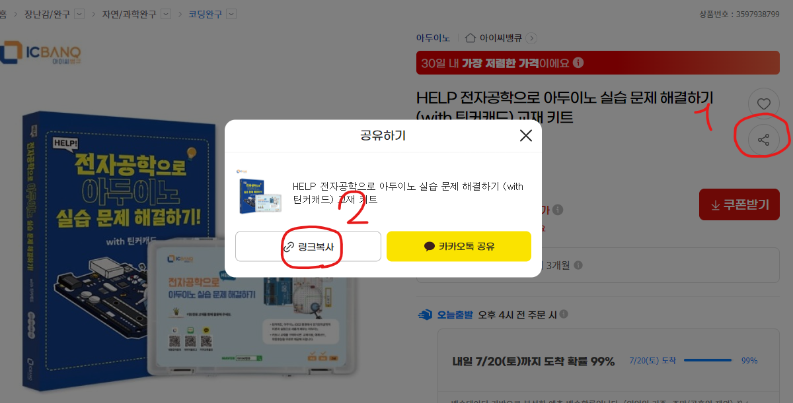
4 | Arduino용 고정밀 온도 및 습도 센서 습도 온도 모듈 HDC1080 CJMCU-1080 |  | 1개 | 1 | 11220 | 11220 | https://item.gmarket.co.kr/Item?goodscode=3980204688
5 | 가제트 PLA 필라멘트 3D펜 1kg 1.75mm 펄화이트 |  | 1개 | 1 | 19900 | 19900 | https://item.gmarket.co.kr/Item?goodscode=1945705312&buyboxtype=ad
6 | 미니어처하우스 DIY 집만들기 침실꾸미기 성인취미 직장인 |  | 1개 | 1 | 30790 | 30790 | https://item.gmarket.co.kr/Item?goodscode=3299260213&buyboxtype=ad
7 | 조도 센서 TEMT6000 arduino 광센서 밝기센서 아두이노 DIY 개발 학습 코딩 |  | 1개 | 1 | 3800 | 3800 | https://item.gmarket.co.kr/Item?goodscode=2815981035
8 | I 타입 클립온 배터리 커넥터 가죽 쉘 블랙 레드 유선 배터리 클립 커넥터 아두이노용 배터리 거치대 9V 1 |  | 1 | 1 | 9200 | 9200 | https://item.gmarket.co.kr/Item?goodscode=4018539297
9 | 총 배송비(1~8번 물품의 배송비 총합계) | 14500 | 개 | 1 |  | 0
 | 총구입 가능 금액 | 140000
 | 남은 금액 | -36360

